Precio
C.Cap.inm
0.2
0.196
0.192
0.188

 |  |  |  |  |  |  | El costo de adquisicion es el 'b'
 |  |  |  |  |  |  | El costo fijo es el de reorden
 |  |  |  |  |  |  | Es el costo de oportunidad por tener almacenado el capital

 | c'1 | 1.2 | [$ / (mes * tn) * mes] |  | costo de mantenimiento del inventario

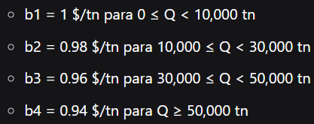
 |  | bi | Qo | Q min | n | CTE
c11 | 1.4 | 1 | 5855.40 | 5856 | 51 | $ 308,197.56
c12 | 1.396 | 0.98 | 5863.78 | 10000 | 30 | $ 303,380.00
c13 | 1.392 | 0.96 | 5872.20 | 30000 | 10 | $ 309,680.00
c14 | 1.388 | 0.94 | 5880.66 | 50000 | 6 | $ 317,180.00

 |  | Me quedo con el Qmin si el Qopt no cumple con el rango

